Sheet1
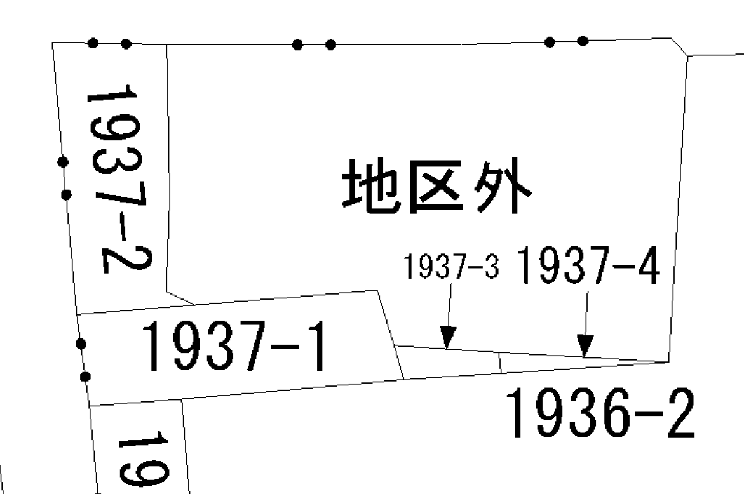

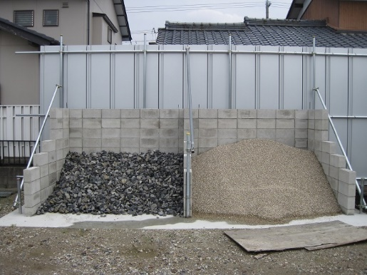
砂利
砂
ストック場
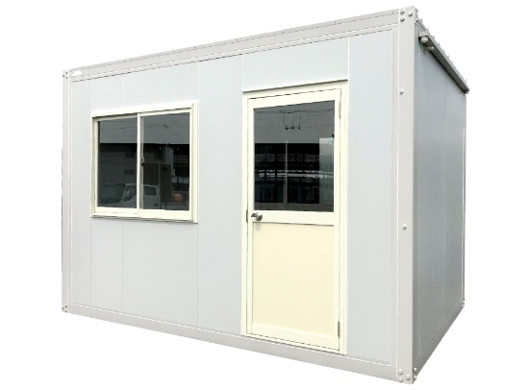
鍵付き倉庫
ブロック
鋼材
道具
置き場

通路
（重機、作業者旋回地）

駐車
スペース①

通路
出入口

